Sheet2
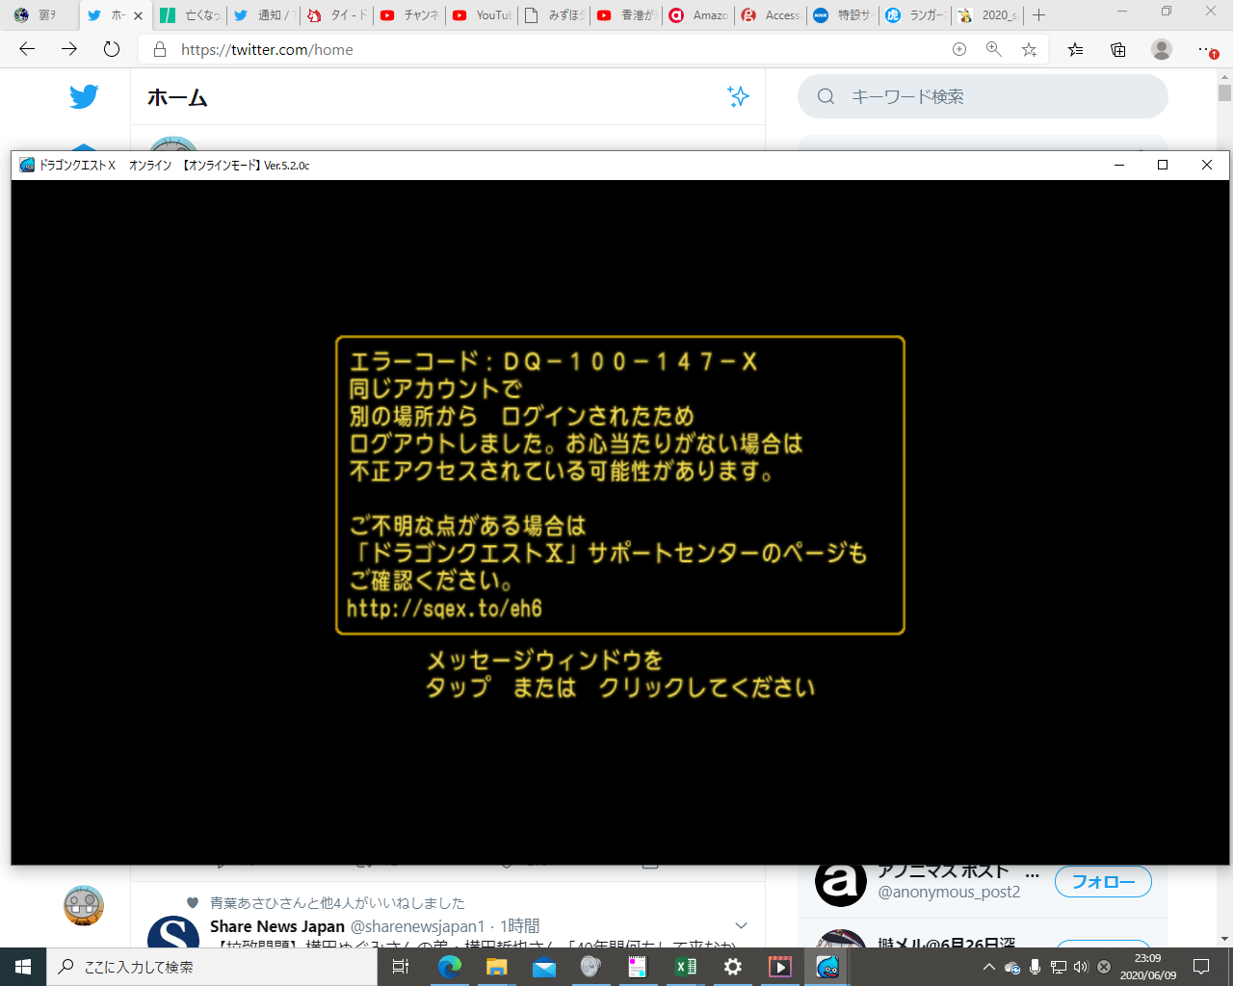
3786
1.0516666667

200105mousePC
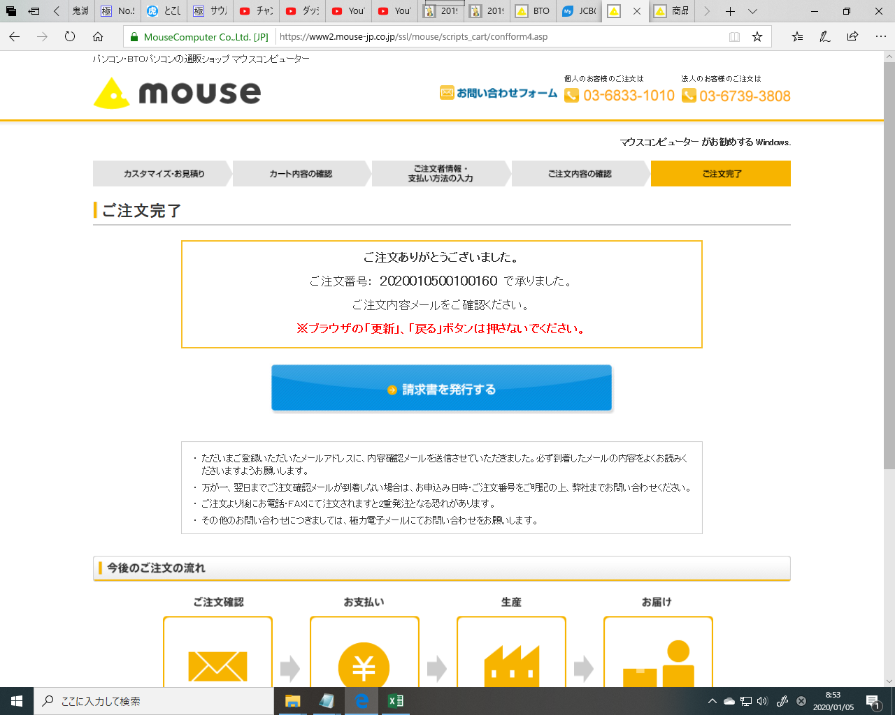

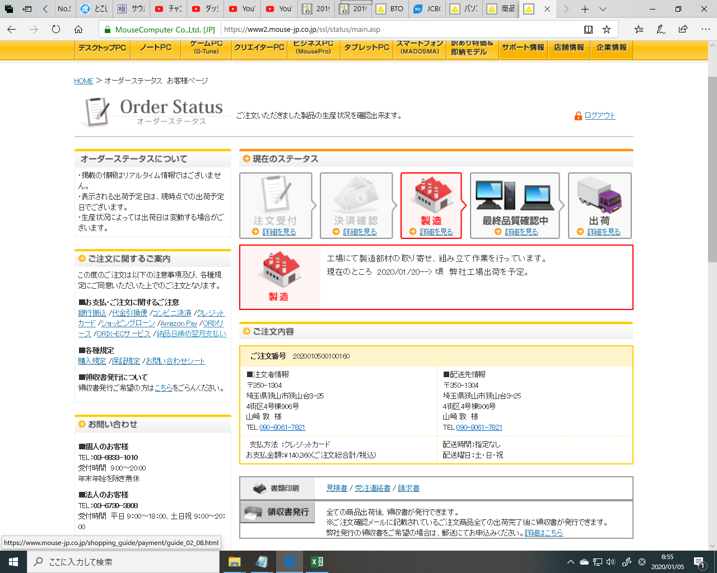

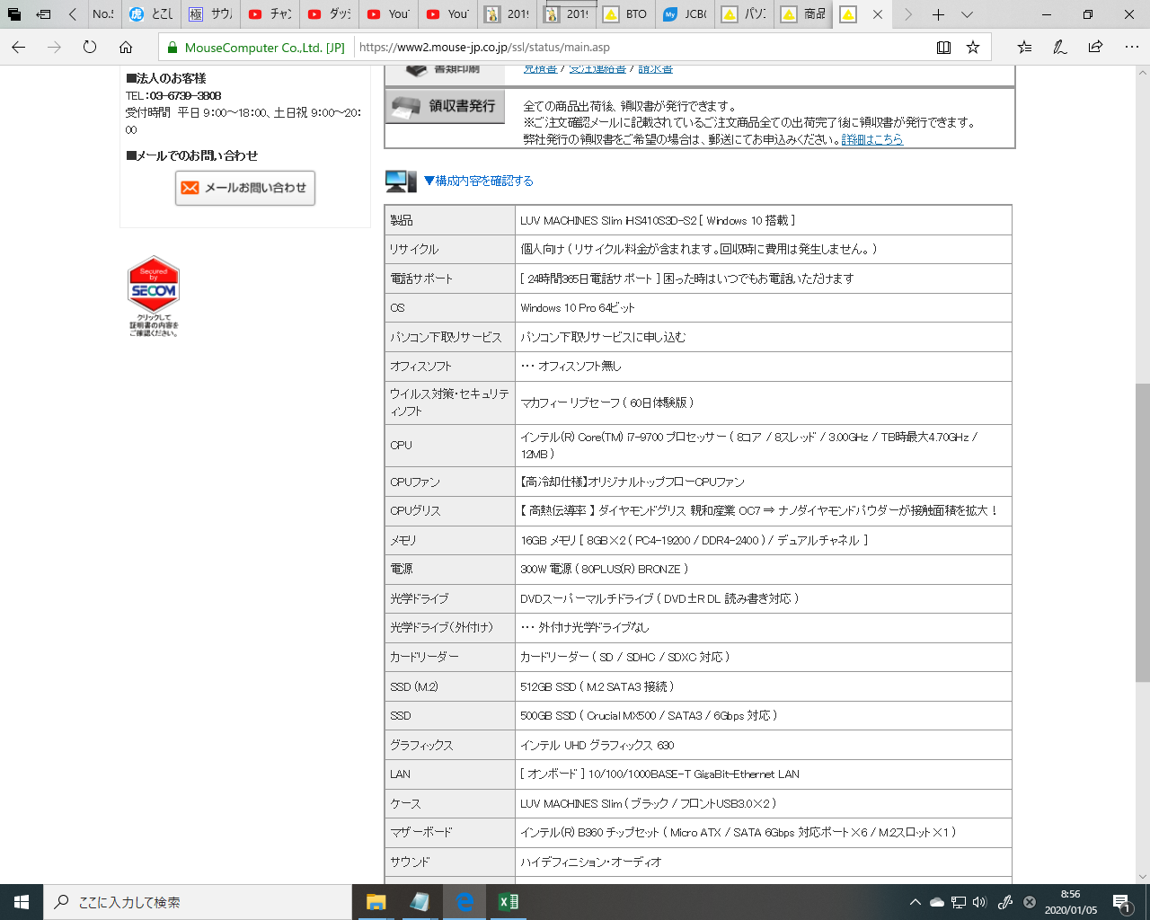

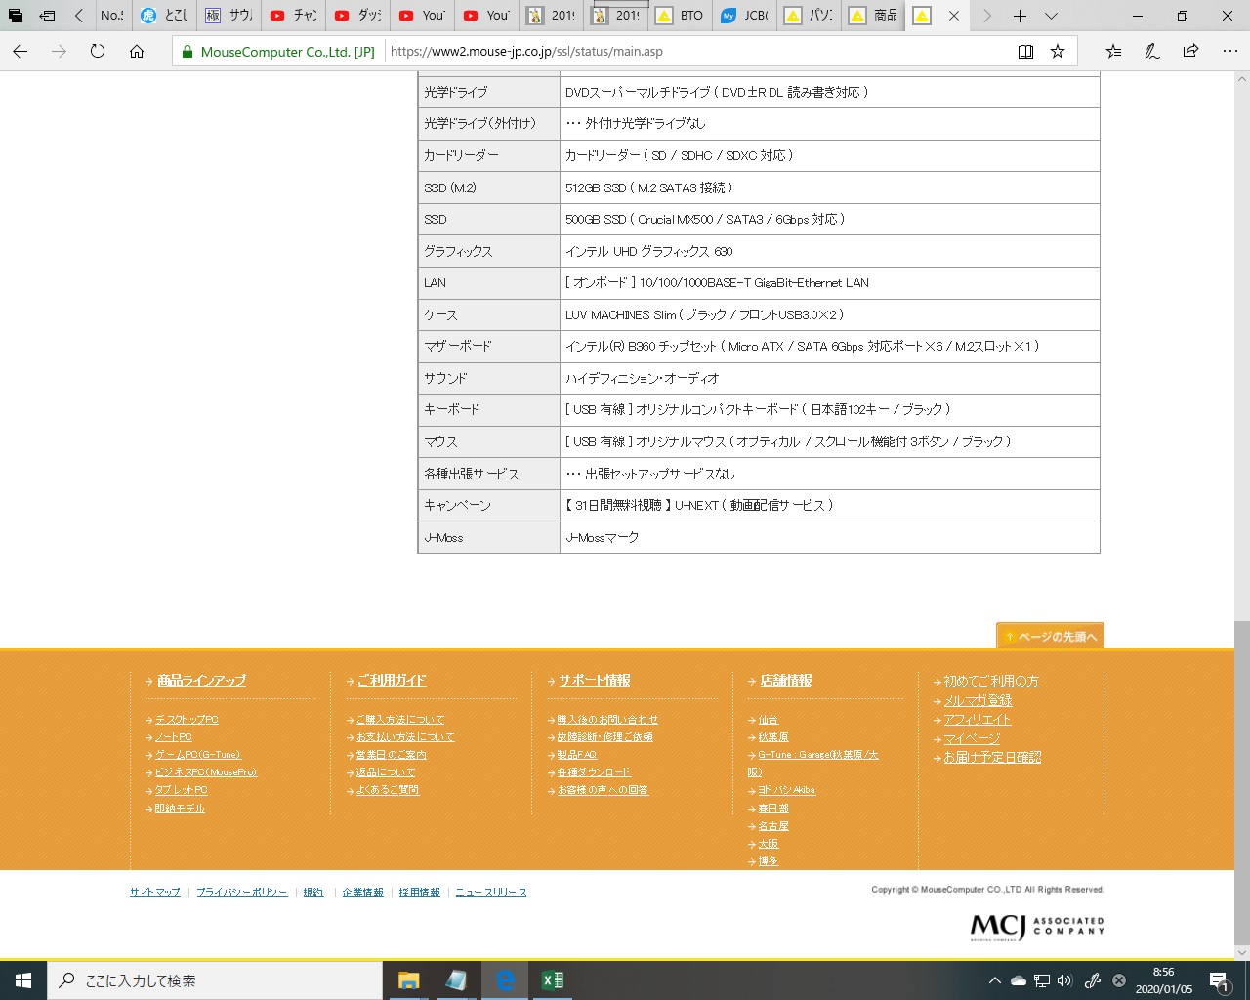

本メールには、ご注文に関する大切な情報が記載されています。
トラブル防止のため必ず最後までお読みください。
----------------------------------------

山崎 敦 様

株式会社マウスコンピューターと申します。
このたびは弊社商品をお買い上げいただき、誠にありがとうございます。
以下の内容でご注文を受け付けましたのでご確認ください。

━━━━━━━━━━━━━━━━━━━━
キャンセル・返品について
━━━━━━━━━━━━━━━━━━━━
商品は受注生産品のため、お支払い方法が代金引換便またはクレジットカードの場合、お客様のご都合によるご注文内容の変更・キャンセルはお受けできません。
商品の生産開始後にやむなくキャンセルをご希望される場合は、恐れ入りますが商品代金の20%をキャンセル手数料として申し受けます。

詳しくはこちらをご参照ください。
・販売条件 ：https://www.mouse-jp.co.jp/auto/3_E.html
・ご利用ガイド ：https://www.mouse-jp.co.jp/auto/3_F.html
・よくあるご質問：https://www.mouse-jp.co.jp/auto/3_G.html
・返品について ：https://www.mouse-jp.co.jp/auto/3_H.html

━━━━━━━━━━━━━━━━━━━━
ご注文内容
━━━━━━━━━━━━━━━━━━━━
■ご注文番号 ：2020010500100160
■お支払い方法：クレジットカード
■お支払い金額：\140,360(ご注文総合計/税込)

※書類はご注文番号ごとでの発行対応となります。
ご注文を2明細以上お申込みの方はご注意ください。

※分割払いをご選択されている場合には、上記金額に分割手数料が追加されます。
分割手数料の条件については、ご利用のカード会社へお問い合わせください。

━━━━━━━━━━━━━━━━━━━━
ご注文詳細 1
━━━━━━━━━━━━━━━━━━━━
■注文番号：2020010500100160
■商品型名：LUV MACHINES Slim iHS410S3D-S2 [ Windows 10 搭載 ]
■商品単価：\82,280(税込)
■商品台数：1

……………………………………………………
構成内容
……………………………………………………
■リサイクル
個人向け ( リサイクル料金が含まれます。回収時に費用は発生しません。 )
■OS
\5,800(税別)
Windows 10 Pro 64ビット
■おすすめモニタ
・・・ おすすめモニタなし
■パソコン下取りサービス
-\5,000(税別)
パソコン下取りサービスに申し込む
■オフィスソフト
・・・ オフィスソフト無し
■ウイルス対策・セキュリティソフト
マカフィー リブセーフ ( 60日体験版 )
■CPU
\19,800(税別)
インテル(R) Core(TM) i7-9700 プロセッサー ( 8コア / 8スレッド / 3.00GHz / TB時最大4.70GHz / 12MB )
■CPUファン
\900(税別)
【高冷却仕様】オリジナルトップフローCPUファン
■CPUグリス
\1,900(税別)
【 高熱伝導率 】 ダイヤモンドグリス 親和産業 OC7 ⇒ ナノダイヤモンドパウダーが接触面積を拡大！
■メモリ
\7,800(税別)
16GB メモリ [ 8GB×2 ( PC4-19200 / DDR4-2400 ) / デュアルチャネル ]
■電源
300W 電源 ( 80PLUS(R) BRONZE )
■光学ドライブ
DVDスーパーマルチドライブ ( DVD±R DL 読み書き対応 )
■光学ドライブ（外付け）
・・・ 外付け光学ドライブなし
■カードリーダー
カードリーダー ( SD / SDHC / SDXC 対応 )
■SSD (M.2)
\5,800(税別)
512GB SSD ( M.2 SATA3 接続 )
■SSD
\12,800(税別)
500GB SSD ( Crucial MX500 / SATA3 / 6Gbps 対応 )
■SSDまたはHDD
・・・ HDD無し
■外付けストレージ
・・・ 外付けストレージなし
■データ復旧サービス
・・・ データ復旧サービスなし
■グラフィックス
インテル UHD グラフィックス 630
■拡張カード
・・・ 拡張カードなし
■LAN
[ オンボード ] 10/100/1000BASE-T GigaBit-Ethernet LAN
■無線LAN
・・・ 無線LAN無し
■外付け拡張デバイス
・・・ 外付け拡張デバイスなし
■ケース
LUV MACHINES Slim ( ブラック / フロントUSB3.0×2 )
■マザーボード
インテル(R) B360 チップセット ( Micro ATX / SATA 6Gbps 対応ポート×6 / M.2スロット×1 )
■サウンド
ハイデフィニション・オーディオ
■ソフトウェア２（バンドル）
・・・ ソフトなし
■パソコン引越しソフト
・・・ パソコン引越しソフトなし
■Windows Hello デバイス
・・・ Windows Hello デバイスなし
■キーボード
[ USB 有線 ] オリジナルコンパクトキーボード ( 日本語102キー / ブラック )
■マウス
[ USB 有線 ] オリジナルマウス ( オプティカル / スクロール機能付 3ボタン / ブラック )
■マウスパッド
・・・ マウスパッドなし
■スピーカー
・・・ スピーカーなし ( 音声出力にはスピーカーが別途必要です )
■ヘッドフォン
・・・ ヘッドフォンなし
■WEBカメラ（オプション）
・・・ 外付けWebカメラなし
■UPS
・・・ UPSなし
■キャンペーン
【 31日間無料視聴 】 U-NEXT ( 動画配信サービス )
■J-Moss
J-Mossマーク

……………………………………………………
周辺機器
……………………………………………………
■モニタ
・・・ モニタなし
■プリンタ
・・・ プリンタなし
■ブロードバンドルーター
・・・ ブロードバンドルーターなし
■HUB
・・・ HUBなし
■LANケーブル
・・・ LANケーブルなし

……………………………………………………
サービス
……………………………………………………
■サポート
[１年間 標準保証] 初期不良対応１ヵ月＋センドバック修理保証
■電話サポート
[ 24時間365日電話サポート ] 困った時はいつでもお電話いただけます
■破損盗難保証サービス
・・・ 破損盗難保証サービスなし
■各種出張サービス
・・・ 出張セットアップサービスなし

……………………………………………………
小計(税込)：\137,060
送料(税込)：\3,300
合計(税込)：\140,360

━━━━━━━━━━━━━━━━━━━━
ご請求先・配送先
━━━━━━━━━━━━━━━━━━━━
■ご氏名 ：山崎 敦 様
■ふりがな：ヤマザキ アツシ
■郵便番号：350-1304
■住所 ：埼玉県狭山市狭山台3-25
■建物名 ：4街区4号棟906号
■メール ：oatsushi1234asdf----.09878654332@nifty.com
■ＴＥＬ ：090-8061-7821
■ＦＡＸ ：
■ご連絡先：090-8061-7821

■配送時間：指定なし
■配送曜日：土 日 祝祭日
■その他 ：

■未成年ではありません。または、親権者の同意を得ています：はい

━━━━━━━━━━━━━━━━━━━━
商品の出荷について
━━━━━━━━━━━━━━━━━━━━
■ご注文番号：2020010500100160
■出荷予定日：
・ご注文内容1：[ご注文番号]2020010500100160 → 2020/01/20 以降

※部材の入荷遅れ、天候の影響等により、商品の出荷・お届けが遅れる場合がございます。
※出荷完了後、配送業者・追跡番号等をご案内いたします。
※パソコン本体 ＋ ディスプレイをご購入の場合は別送となります。
お届け日時が異なる場合がございますので、あらかじめご了承ください。
※在庫切れ・調達困難等の際には、大変申し訳ございませんが、ご注文不成立をご案内する場合がございます。

━━━━━━━━━━━━━━━━━━━━
ご注文商品の生産状況・出荷予定日の確認
━━━━━━━━━━━━━━━━━━━━
下記よりご注文の状況をご確認いただくことができます。
https://www.mouse-jp.co.jp/auto/3_I.html

※掲載情報はリアルタイム更新ではございません。ご了承ください。
※出荷予定日は現時点の最短出荷予定日であり、お支払・生産状況等により変動し、実際の出荷日と異なる場合がございます。
※即納品・アウトレット品のご注文時、また、ご注文内容を変更した場合はオーダーステータスをご利用いただけません。
恐れ入りますが弊社窓口までお問い合わせください。

━━━━━━━━━━━━━━━━━━━━
領収書・請求書の発行について
━━━━━━━━━━━━━━━━━━━━
弊社発行の領収書・請求書をご希望の場合には、オーダーステータスよりお手続きください。
商品への同梱は行っておりませんので、あらかじめご了承ください

■オーダーステータス
https://www.mouse-jp.co.jp/auto/3_K.html

■領収書発行についての詳細はこちら
https://www.mouse-jp.co.jp/auto/3_L.html

＜お申し込み時のご注意＞
・領収書
※領収書は商品出荷後に発行が可能です。
※収入印紙は貼付いたしません。
※領収書には支払方法「クレジットカード」を記載いたします。

・請求書
※請求書の宛名指定は可能ですが、「無記名」または「上様」での発行はできません。
※請求書には、お支払方法とご注文日を記載いたします。

----------------------------------------

【マウスコンピューター お客様営業担当窓口】
TEL ：03-6833-1010 (9：00～20：00 弊社指定休業日を除く)
E-mail：order@mouse-jp.co.jp

▼ご不明点は、LINEでもお気軽にお問い合わせください
LINE ID：@mousecom
https://www.mouse-jp.co.jp/auto/3_C.html
詳細はこちら→ https://www.mouse-jp.co.jp/auto/3_D.html

----------------------------------------

■配信元
株式会社マウスコンピューター

